Hoja1
Los SinVi: Fernandez Fermin Orlando - Farioli Santiago Nicolas - Torres Javier

Autor |  |  | Escriben |  |  | Libro |  |  |  |  |  | Ejemplar
CodAutor | Nombre |  | CodAutor | CodLibro |  | CodLibro | Titulo | NumeroDePaginas | ISBN | Editorial |  | CodEjemplar | Localizacion | CodLibro
001 | Gabriel García Márquez |  | 001 | 00001 |  | 00001 | Cien años de soledad | 432 | 978-0307474728 | Vintage Español |  | 00123 | Sala A, Estante 1, Fila 2 | 00001
002 | Mario Vargas Llosa |  | 002 | 00002 |  | 00002 | La ciudad y los perros | 424 | 978-8466321443 | Debolsillo |  | 00124 | Sala B, Estante 3, Fila 1 | 00002
003 | Jorge Luis Borges |  | 003 | 00003 |  | 00003 | Ficciones | 192 | 978-9875666477 | Debolsillo |  | 00125 | Sala C, Estante 2, Fila 3 | 00003
004 | Isabel Allende |  | 004 | 00004 |  | 00004 | La casa de los espíritus | 560 | 978-9563250314 | De Bolsillo |  | 00126 | Sala D, Estante 4, Fila 2 | 00004
005 | Julio Cortázar |  | 005 | 00005 |  | 00005 | Rayuela | 736 | 978-8432204746 | Seix Barral |  | 00127 | Sala E, Estante 1, Fila 5 | 00005
006 | Pablo Neruda |  | 006 | 00006 |  | 00006 | Veinte poemas de amor y una canción desesperada | 72 | 978-8432232480 | Seix Barral |  | 00128 | Sala A, Estante 2, Fila 1 | 00006
007 | Ernest Hemingway |  | 007 | 00007 |  | 00007 | Por quién doblan las campanas | 576 | 978-8497594005 | Debolsillo |  | 00129 | Sala B, Estante 3, Fila 5 | 00007
008 | William Shakespeare |  | 008 | 00008 |  | 00008 | Romeo y Julieta | 108 | 978-1503290563 | CreateSpace |  | 00130 | Sala C, Estante 1, Fila 3 | 00008
009 | Jane Austen |  | 009 | 00009 |  | 00009 | Orgullo y prejuicio | 256 | 978-0486284736 | Dover Publications |  | 00131 | Sala D, Estante 2, Fila 1 | 00009
010 | Charles Dickens |  | 010 | 00010 |  | 00010 | David Copperfield | 976 | 978-0140439441 | Penguin Classics |  | 00132 | Sala E, Estante 4, Fila 2 | 00010
011 | Fyodor Dostoevsky |  | 011 | 00011 |  | 00011 | Crimen y castigo | 422 | 978-1540687387 | CreateSpace |  | 00133 | Sala A, Estante 1, Fila 1 | 00011
012 | Virginia Woolf |  | 012 | 00012 |  | 00012 | La señora Dalloway | 224 | 978-0156628709 | Harcourt Brace |  | 00134 | Sala B, Estante 2, Fila 3 | 00012
013 | Edgar Allan Poe |  | 013 | 00013 |  | 00013 | El cuervo | 48 | 978-1447477266 | CreateSpace |  | 00135 | Sala C, Estante 3, Fila 4 | 00013
014 | Mark Twain |  | 014 | 00014 |  | 00014 | Las aventuras de Tom Sawyer | 204 | 978-1518723054 | CreateSpace |  | 00136 | Sala D, Estante 4, Fila 5 | 00014
015 | Jules Verne |  | 015 | 00015 |  | 00015 | Viaje al centro de la Tierra | 256 | 978-8420651194 | Alianza Editorial |  | 00137 | Sala E, Estante 1, Fila 4 | 00015

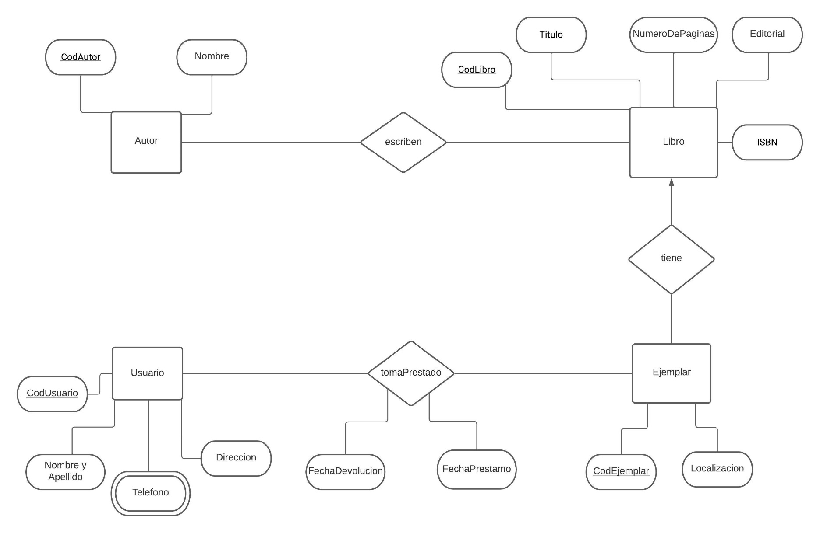
Usuario |  |  |  | TomaPrestado |  |  |  |  | Telefono
CodUsuario | Nombre | Direccion |  | CodUsuario | CodEjemplar | FechaPrestamo | FechaDevolucion |  | CodUsuario | Celular | Fijo
0001 | Juan Pérez | Av. San Martín 123, Buenos Aires |  | 0001 | 00123 | 2023-03-24 |  |  | 0001 | 11-2345-6789
0002 | María García | Calle Corrientes 456, Buenos Aires |  | 0002 | 00132 | 2023-01-02 |  |  | 0002 | 351-555-5555 | 555-5556
0003 | Carlos Sánchez | Calle 7 y 41, Buenos Aires |  | 0003 | 00125 | 2022-03-12 | 2023-03-12 |  | 0003 | 221-333-3333
0004 | Ana López | Av. Cabildo 1234, Buenos Aires |  | 0004 | 00137 | 2021-02-28 |  |  | 0004 | 11-4567-8901 | 4567-8902
0005 | Pablo González | Calle Florida 567, Buenos Aires |  | 0005 | 00127 | 2023-01-02 | 2023-03-28 |  | 0005 | 11-2222-2222
0006 | Laura Fernández | Calle Sarmiento 321, Buenos Aires |  | 0006 | 00128 | 2023-10-25 |  |  | 0006 | 261-444-4444 | 444-4445
0007 | Andrés Martínez | Av. Pellegrini 987, Buenos Aires |  | 0007 | 00129 | 2021-02-01 | 2023-03-30 |  | 0007 |  | 666-6667
0008 | Ana María Gómez | Calle 9 de Julio 321, Buenos Aires |  |  |  |  |  |  | 0008 | 387-777-7777
0009 | Sergio Torres | Calle San Luis 456, Buenos Aires |  |  |  |  |  |  | 0009 |  | 888-8889
0010 | Claudia Castro | Calle Hipólito Yrigoyen 789, Buenos Aires |  |  |  |  |  |  | 0010 | 381-999-9999

